Sheet1
编号 |  |  | T00018 | 标题 |  | 不连接机器下的选项对话框测试
批号 |  |  | 2022-7-7-01

测试人 |  |  | 穆 | 日期 |  | 2022-07-11 | 测试业务类别 | UI |  | 测试状态 | 实施中
受测目标 |  |  | 桌面软件 CNE Laser | 版本 |  | 0.5.10.4-unstable | 测试类型 | 回归测试 |  | 目的 | 功能验证
测试结果 |  |  | Fail

 | 备注
1 |  | 该测试是在全面改为微米单位后
2

 | 测试环境
SN |  | 环境描述
1 |  | Windows 10 x64; 16G; 1920x1080, 125%; 中文;
2 |  | 无设备连接
3 |  | Debug模式下
4 |  | 未连接相机

 | 数据准备
SN |  | 数据描述
1 |  | 当前选项设备原点为右上角
2 |  | 加工幅面为280mm x 210mm
3 |  | 默认全屏

 | 测试场景描述
1 |  | 应保证可正常新建一个空白文档的前提下进行该测试。
2
3
4

 | 测试步骤
SN |  | 测试步骤 |  |  | 期望输出 |  |  |  | 实际输出（一致可不填） |  |  | 结果
1 |  | 打开【选项对话框】观察【通用】面板 |  |  | 【中文】显示【中文】，【English】显示【English】 |  |  |  |  |  |  | Pass

2 |  | 同上 |  |  | 不显示【单位】选项 |  |  |  | 显示了单位选项 |  |  | 挂起

3 |  | 改英文，中文 |  |  | 无异常 |  |  |  | 英文改中文时会立刻换为中文，弹出的提示框也是中文 |  |  | Fail | 这是正常现象，因为无法做到所有文本都能实时切换语言，才会提示重启。

4 |  | 【启用日志自动清理】 |  |  | 可选 |  |  |  |  |  |  | Pass

5 |  | 在【日志过期天数】滑块两侧导轨中单击 |  |  | 每次单击+10或-10 |  |  |  |  |  |  | Pass

6 |  | 观察【相机】面板，【自动连接】 |  |  | 可选 |  |  |  |  |  |  | Pass

7 |  | 【分辨率】【缩略图分辨率】下拉框 |  |  | 可用 |  |  |  |  |  |  | Pass

8 |  | 【鱼眼镜头】 |  |  | 可选 |  |  |  |  |  |  | Pass

9 |  | 【水平角点数量】滑块两侧导轨中单击 |  |  | 每次单击+10或-10 |  |  |  | 最小为2 |  |  | Fail | 设置的最小值即为2

10 |  | 【垂直角点数量】滑块两侧导轨中单击 |  |  | 同上 |  |  |  | 最小为2 |  |  | Fail | 同上

11 |  | 【网格尺寸】滑块两侧导轨中单击 |  |  | 同上 |  |  |  | 最小为2 |  |  | Fail | 同上

12 |  | 【半径比例】滑块两侧导轨中单击 |  |  | 左边点击成0.1，右边点击成1.0 |  |  |  |  |  |  | Pass

13 |  | 【校准版样式】下拉框 |  |  | 可用 |  |  |  |  |  |  | Pass

14 |  | 【最新校准帧数】滑块两侧导轨中单击 |  |  | 每次单击+10或-10 |  |  |  | 最小为9 |  |  | Fail | 同上

15 |  | 【自动采集校准帧】 |  |  | 可选 |  |  |  |  |  |  | Pass

16 |  | 【亮度】滑块两侧导轨中单击 |  |  | 每次单击+10或-10 |  |  |  | 最大为127 |  |  | Fail | 同上

17 |  | 【对比度】滑块两侧导轨中单击 |  |  | 同上 |  |  |  |  |  |  | Pass

18 |  | 【色调】滑块两侧导轨中单击 |  |  | 同上 |  |  |  | 数值有些奇怪，个位数单位不为0时，正负转换会转换成其他数值 |  |  | Fail | 无法重现

19 |  | 【饱和度】滑块两侧导轨中单击 |  |  | 同上 |  |  |  |  |  |  | Pass

20 |  | 【锐度】滑块两侧导轨中单击 |  |  | 同上 |  |  |  |  |  |  | Pass

21 |  | 【伽马】滑块两侧导轨中单击 |  |  | 同上 |  |  |  |  |  |  | Pass

22 |  | 【背光补偿】 |  |  |  |  |  |  | 数值为4 |  |  | Fail | 取值范围就是0到4

23 |  | 观察【界面】面板，滑块滑动为每次单击+10或-10 |  |  |  |  |  |  | 最大最小数值有些奇怪 |  |  | Fail | 最大最小均有预置取值范围

24 |  | 勾选框可选，下拉框可用 |  |  |  |  |  |  |  |  |  | Pass

25 |  | 观察【切割图层】，滑块滑动为每次单击+10或-10 |  |  |  |  |  |  | 每次单击+1或-1 |  |  | Fail | 并非所有滑块控件刻度均为+-10，不同情况设置不一样，无需纠结

26 |  | 观察【雕刻图层】，滑块滑动为每次单击+10或-10 |  |  |  |  |  |  | 【雕刻速度，雕刻激光功率，最小雕刻功率，最大雕刻功率】每次单击+1或-1，【挂网网格尺寸】最小为4 |  |  | Fail | 同上

27 |  | 【半调网屏角度】 |  |  | 可用 |  |  |  |  |  |  | Pass

28 |  | 勾选框可选 |  |  |  |  |  |  |  |  |  | Pass

29 |  | 观察【矢量填充图层】，勾选框可选 |  |  |  |  |  |  |  |  |  | Pass

30 |  | 观察【印章图层】，滑块滑动为每次单击+10或-10 |  |  |  |  |  |  | 每次单击+1或-1 |  |  | Fail | 同上

31 |  | 观察【路径优化】，滑块滑动为每次单击+10或-10 |  |  |  |  |  |  | 最小都是1，【最大起刀点数】最大16 |  |  | Fail | 同上

32 |  | 下拉框可用 |  |  |  |  |  |  |  |  |  | Pass

33 |  | 观察【导出】，【启用小圆限速】勾选框 |  |  | 可选 |  |  |  |  |  |  | Pass

34 |  | 【小圆限速】：添加限制项 |  |  | 可用，无异常 |  |  |  | 【尺寸】每次单击+0.1或-0.1，【-】是关闭按钮 |  |  | Fail | 同上

35 |  | 滑块滑动为每次单击+10或-10 |  |  |  |  |  |  | 除【缩略图宽，缩略图高】，其他都是每次单击+1或-1，【缩略图宽，缩略图高】最小240 |  |  | Fail | 同上

36 |  | 观察【设备】，滑块滑动为每次单击+10或-10 |  |  |  |  |  |  | 【校正块厚度】每次单击+1或-1 |  |  | Fail | 同上

37 |  | 勾选框可选，下拉框可用 |  |  |  |  |  |  |  |  |  | Pass

38 |  | 九宫格可用 |  |  |  |  |  |  | 当【操作】面板的【开始加工】为绝对坐标时，这边的九宫格依旧可用 |  |  | Fail | 将打开“选项”的动作在加工时置为不可用，加工时不允许修改选项。

39 |  | 观察【调试】，勾选框可选 |  |  |  |  |  |  |  |  |  | Pass

40 |  | 观察【用户】 |  |  | 不可用 |  |  |  |  |  |  | Pass

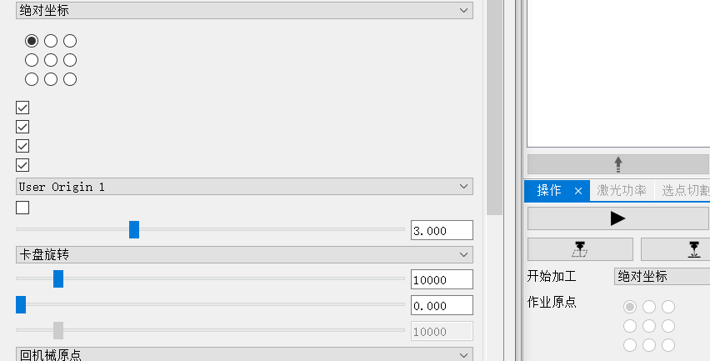
41 |  | 观察【系统】 |  |  | 可登录，里面不可用 |  |  |  |  |  |  | Pass

42 |  | 【修改密码】可用 |  |  |  |  |  |  |  |  |  | Pass

43 |  | 最下方按钮可用 |  |  | 无异常 |  |  |  |  |  |  | Pass

44

45

